Schema
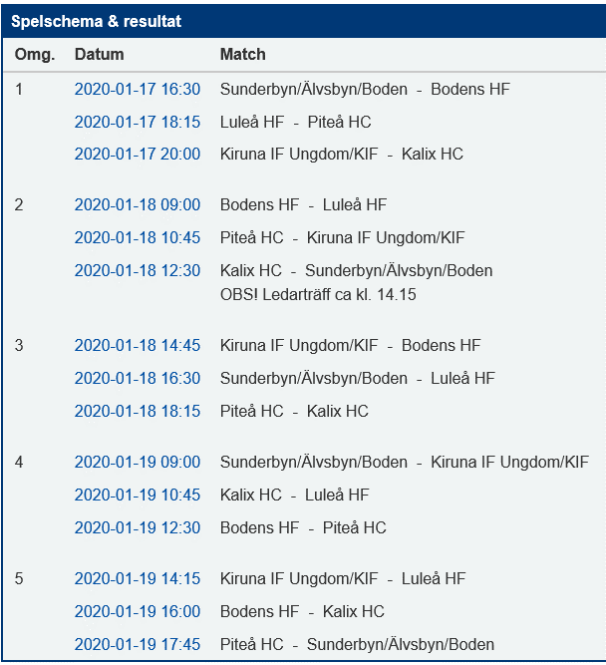
 |  | Lucas | Isak J | Elliot | Erik | Hugo/Wille | Isac H | Isak A-R | Joel | Max | Oliver | Theodor L | Antal i fiket | Antal i grill
Fredag
14.30 | 17.00 |  | Fiket |  |  | Fiket |  |  |  |  |  |  | 2 | 0
17.00 | 19.30 |  |  |  |  |  | Grill | Grill | Fiket |  | Fiket |  | 2 | 2
19.30 | 22.00 |  |  |  |  |  |  |  | Fiket | Fiket |  |  | 2 | 0

Lördag
8.00 | 10.30 |  |  |  | Fiket |  |  | Fiket |  |  |  |  | 2 | 0
10.30 | 13.00 | Fiket |  |  | Grill |  | Fiket | Grill |  |  |  |  | 2 | 2
13.00 | 15.30 | Grill |  |  |  | Fiket | Grill |  |  |  |  | Fiket | 2 | 2
15.30 | 18.00 |  | Fiket |  |  |  |  |  |  | Grill | Grill | Fiket | 2 | 2
18.00 | 20.30 |  |  |  |  |  |  |  |  | Fiket | Fiket |  | 2 | 0

Söndag
8.00 | 10.30 | Fiket |  |  |  |  | Fiket |  |  |  |  |  | 2 | 0
10.30 | 13.00 | Grill |  |  | Fiket |  |  |  | Fiket |  |  | Grill | 2 | 2
13.00 | 15.30 |  |  |  | Grill |  |  | Fiket | Grill |  |  | Fiket | 2 | 2
15.30 | 18.00 |  | Grill |  |  | Fiket |  |  |  | Fiket /Henrik | Grill |  | 2 | 2
18.00 | 20.30 |  | Fiket |  |  | Fiket x2 |  |  |  |  | Fiket |  | 4 | 0

Antal |  | 4 | 4 | 0 | 4 | 4 | 4 | 4 | 4 | 4 | 5 | 4

